Sheet1
富顺县中医医院
新建非机动车膜结构停车棚及配套设施采购项目报价单
序号 | 项目 | 材料 | 规格 | 单位 | 数量 | 单价 | 合计 | 备注
1 | 安装 | 膜结构自行车停车棚 | 24000*12000 | ㎡ | 288 |  |  | 含材料及安装费，膜结构自行车棚质保10年以上。
2 |  | 电力电缆 | YJV-0.6/1KV-4*6 | 米 | 80 |  |  | 配电箱至停车棚电缆（地埋式)
 |  | PVC塑料管 | φ50 | 米 | 80 |  |  | 配电箱至停车棚电缆（地埋式)
 |  | 漏电空气开关 | 32A 3P+N | 个 | 1 |  |  | 污水暂存池配电箱内安装
3 |  | 地线 |  | 套 | 1 |  |  | 满足电动车充电桩要求。
4 | 土建 | 钢筋混泥土柱 | 900*900*900 | 个 | 10 |  |  | 预埋螺栓，按膜结构的基础柱预埋安装。强度c25
5 |  | 混泥土垫层 | C15 | m³ | 31.2 |  |  | 厚度10cm，混泥土强度c15
 |  | 现浇构件 |  | 根 | 40 |  |  | 自行车棚基础的钢结构紧固件
 |  | 置换垫层（碎石） |  | ㎡ | 312 |  |  | 碎石铺底
 |  | 挖坑、平整、夯实地面 |  | ㎡ | 312 |  |  | 含排水管道，电缆管道挖沟
6 |  | PVC排水管 | φ110 | 米 | 60 |  |  | 预埋混泥土垫层内，按现场情况进入雨污管道。
8 | 合计
注：1、充电装置及充电点位设置，充电系统不属于本次招标范围。
2、本项目为总包方式，工程报价为总报价，本工程不涉及增减量。请有投标意向的供应商踏勘工程现场。
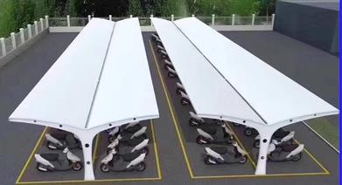
报价单位：
法 人（授权代表签字）：
日 期：

